Paramétrica
Horas vs. Fomularios cargados
Fomularios | Horas
5 | 18
2 | 7
15 | 53
10 | 47
1 | 3
15 | 50
14 | 40
2 | 6
4 | 10
11 | 30
5 | 16
14 | 40
16 | 59
9 | 30
5 | 14
11 | 35
9 | 25
16 | 48
14 | 43

R^2 > 0,7 es aceptable

Si X = 10 | 3.27*10-0.423 | 32.277

Se cargaran 10 formularios en 32 con un nivel de confianza del 92 %

Pert
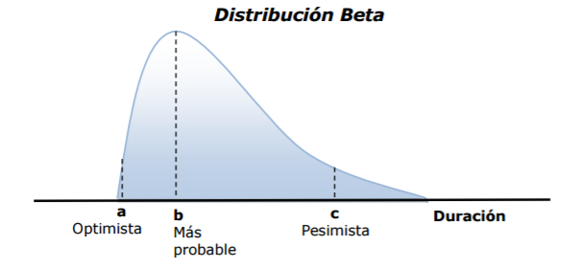

Ej:
Tarea que tiene una duracion optimista de 4, mas probable 7 y pesimista de 16

Duracion est | (4 + 4*7+16)/6 = | 8
Desv estandard | (16 - 4)/6 = | 2
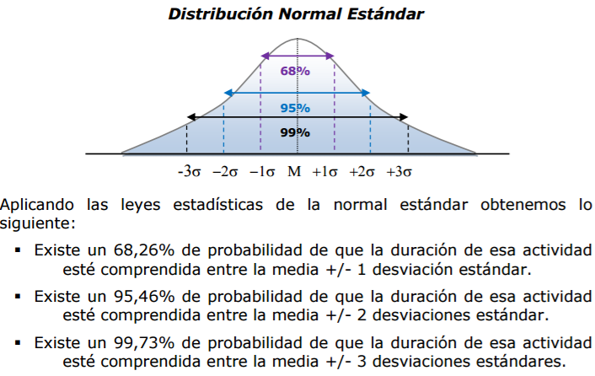

68,26% de proabilidad 8 +/-2, o sea 6 y 10 dias
95,46% de proabilidad 8 +/-4, o sea 4 y 12 dias
99,73% de proabilidad 8 +/-6, o sea 2 y 14 dias

2261373

